CS-G1-3.9
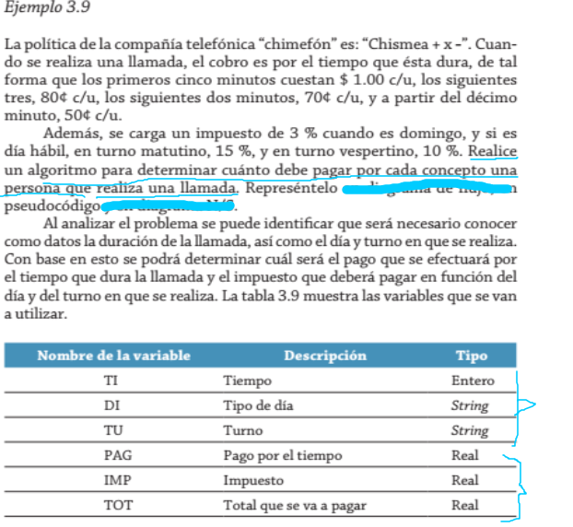

 |  |  |  |  |  |  |  |  | Condición
 |  |  |  |  |  |  |  |  | 5min |  | 3min |  | 2min |  | Xmin
 |  |  |  |  |  |  | Pago x llamada |  | Condición 1 $ c/u |  | Condición 2 c/u |  | Condición 3 c/u |  | Condición 4 c/u
 |  |  |  |  |  |  |  | llamadas Minutos | <=5 | 1 | >5 y <=8 | 0.8 | >8 y <=10 | 0.7 | >=10 | 0.5

 |  |  |  |  |  |  |  |  | Día no Habil |  |  | Día Habil
 |  |  |  |  |  |  | Pago de impuesto |  | domingo | sabado | feriado | Matutino | Vespertino
 |  |  |  |  |  |  |  |  | 3% | 0% | 0% | 15% | 10%

 | Día | Turno | llamada en Min | Pago llamada | Impuesto | Total Pago
Juan | Lunes | M | 5 | 5 | 0.75 | 5.75
Raul | Domingo | T | 6 | 5.8 | 0.174 | 5.974
Pedro | Jueves | M | 9 | 8.1 | 1.215 | 9.315
Pablo | Sabado | T | 11 | 9.3 | 0 | 9.3

CS-G1-T3.7
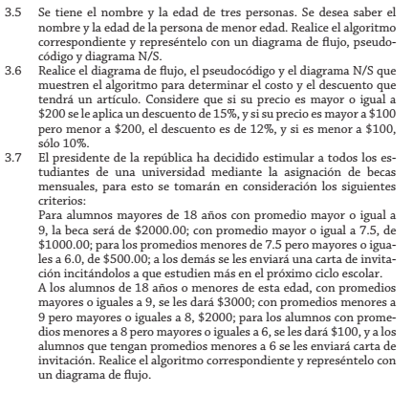
 |  |  | Criterios: | Proceso
 |  |  |  |  | Mensual
 |  | Alumnos | edad>18 | Prom>=9 | $2000.00 | BA
 |  |  |  | Prom>=7.5 y Prom<9 | $1000.00 | BB
 |  |  |  | Porm<7.5 y Prom>=6 | $500.00 | BC
 |  |  |  | Prom<6 | Carta Estudien | NB
 |  |  | edad<=18 | Prom>=9 | $3000.00 | B1
 |  |  |  | Prom<9 y Prom>=8 | $2000.00 | B2
 |  |  |  | Prom<8 y Prom>=6 | $100 | B3
 |  |  |  | Prom<6 | Carta Estudien | NB

Datos Entrada |  |  | Datos Salida
 |  | Simular
Alumnos | Edad | Promedio | Beca | Monto $
Juan | 18 | 9 | B1 | 3000
Pedro | 20 | 8 | BB | 1000
Pablo | 16 | 7 | B3 | 100

G2-T3.3
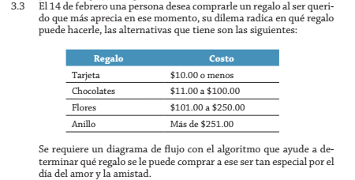

 |  | Rango costo $
 | Regalo | Costo
 | Tarjeta | 10
 | Chocolate | 11 | 100
 | Flores | 101 | 250
 | Anillo | 251

Simular
Persona | Monto | Regalo
Juan | 20 | Chocolate/Tarjeta
Pedro | 100 | Chocolate/Tarjeta
Ramon | 200 | Flores/Chocolate/Tarjeta

ER-1
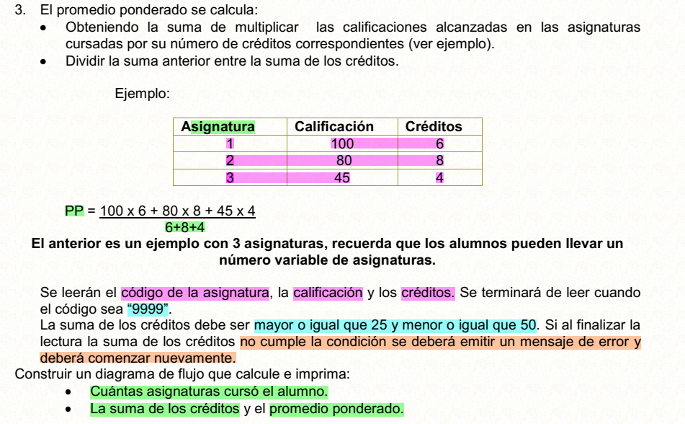
Condiciones
sc>=25 y sc<=50
asigCodigo!=9999

Asignatura | Calificacion | Creditos | temp
1 | 76 | 3 | 228
2 | 47 | 9 | 423
3 | 39 | 7 | 273
4 | 58 | 2 | 116
5 | 81 | 7 | 567
6 | 42 | 2 | 84
9999

PP=(76*3+47*9+39*7+58*2+81*7+42*2)/(3+9+7+2+7+2) |  |  |  | 56.366666667

Datos salida
asignaturas cursadas |  | 6
suma creditos |  | 30
promedio ponderado |  | 56.36

